Debiet - Débit

DEBIETBEREKENING DRUKVERHOGING - CALCULATRICE DEBIT SURPRESSION - DIN 1988-300
PROJET : | PROJECT 1

Ref pomp/e : | POMP(E) 1
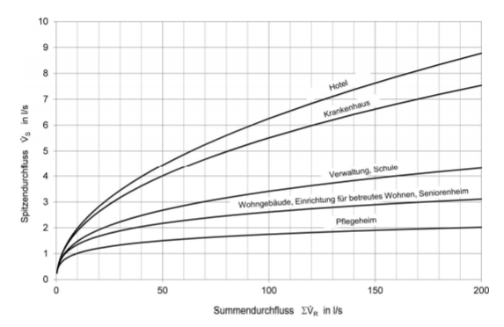
 | DN | Minimale voordruk / Pression d'écoulement minimalPmin | Debiet / Débit | Aantal / Nombre | Coëfficienten formule piekdebiet Coefficients formule débit de pointe
 | mm | [MPa] | [l/s] |  |  | a | b | c
Kraan zonder beluchter Robinet sans aérateur | 15 | 0.05 | 0.3 |  | Woongebouw / immeuble d'habitation | 1.48 | 0.19 | 0.94
 | 20 | 0.05 | 0.5 |  | Ziekenhuis / Hopital | 0.75 | 0.44 | 0.18
 | 25 | 0.05 | 1 |  | Hotel | 0.7 | 0.48 | 0.13
Kraan met beluchter Robinet avec aérateur | 10 | 0.1 | 0.15 |  | School / Ecole | 0.91 | 0.31 | 0.38
 | 15 | 0.1 | 0.15 |  | Kantoorgebouw / Immeuble de bureaux | 0.91 | 0.31 | 0.38
Mengkraan douche / Mitigeur douche | 15 | 0.1 | 0.15 |  | Woonzorgcentrum / Maison de repos | 1.48 | 0.19 | 0.94
Mengkraan bad / Mitigeur bain | 15 | 0.1 | 0.15
Mengkraan wasbak / Mitigeur évier | 15 | 0.1 | 0.07
Wasmachine / Machine à laver | 15 | 0.05 | 0.15
Vaatwasser / Lave-vaisselle | 15 | 0.05 | 0.07
Toilet & Urinoir met/avec reservoir | 15 | 0.05 | 0.13
Urinoir met directe spoeling /avec robinet de chasse | 15 | 0.1 | 0.3 | 11
Toilet met directe spoeling / avec robinet de chasse | 20 | 1 | 1 | 24

TOTALE DEBIET / DEBIT TOTAL |  |  |  |  | Opmerking / Remarque :
Somdebiet - Vr Somme des débits - Vr |  |  | 27.30 | l/s
Toepassing / Application |  | Kantoorgebouw / Immeuble de bureaux
Piekdebiet - Vs Débit de pointe - Vs |  |  | 2.16 | l/s
 |  |  | 7.76 | m³/h

Deze berekeningstool kan worden gebruikt voor de berekening van debieten van de drukverhogingsinstallatie. De berekeningsmethode is gebasseerd op DIN 1988-300. Wilo kan niet aansprakelijk worden gesteld voor mogelijke tekortkomingen of fouten in de tool.
Cet outil peut être utilisé pour le calcul des débits des pompes de surpression. La méthode de calcul est basé sur la DIN 1988-300. Wilo ne peut être tenu pour responsable d'éventuelles lacunes ou erreurs dans l'outil.

